MAP想定プレハブ位置
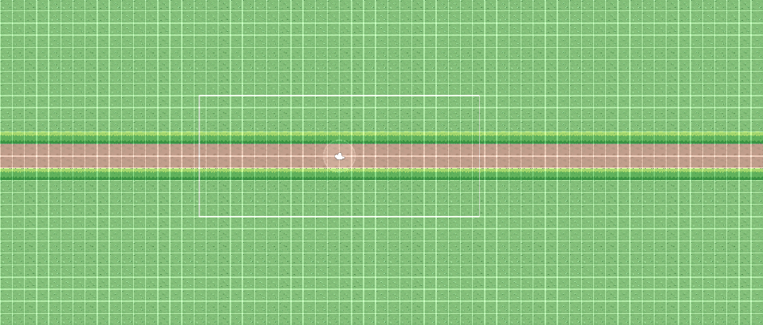

注意事項
真ん中を中心と想定 | MAPサイズは現段階のものを参照
大きさはX×X
１－１の想定の為変更有

